Atenção
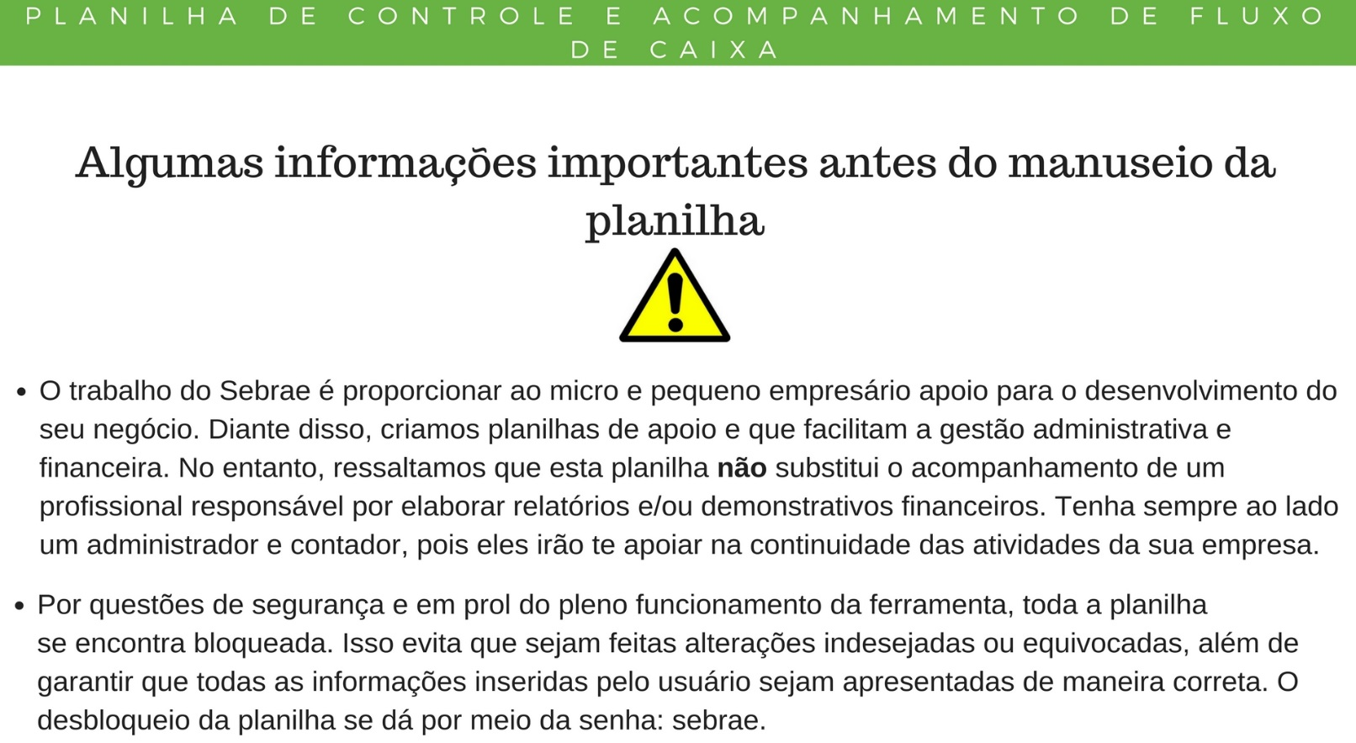

Clique aqui para começar a utilização da Planilha de Fluxo de Caixa.

Lançamentos
Fluxo de Caixa
Relatório
Plano de Contas |  Diário de Fluxo de Caixa
Entradas | Empresa:
Dinheiro | Data | Conta | Valor | Fluxo
Cheque
Cartão de Débito
Cartão de Crédito
Outros Recebimentos 1
Outros Recebimentos 2
Saídas
Retirada de Sócio
Transferências Bancárias
Fornecedores
Despesas Financeiras
Impostos
Despesas com Pessoal
Saque
Despesas Administrativas
Contador
Outras Saídas 1
Outras Saídas 2
...

Fluxo de Caixa
Lançamentos
Relatório
FLUXO DE CAIXA
EMPRESA:
MÊS/ANO | 1 | 2 | 3 | 4 | 5 | 6 | 7 | 8 | 9 | 10 | 11 | 12 | Consolidado
2017 | Valores | Valores | Valores | Valores | Valores | Valores | Valores | Valores | Valores | Valores | Valores | Valores | Valores
Saldo Inicial do Caixa |  | R$ - | R$ - | R$ - | R$ - | R$ - | R$ - | R$ - | R$ - | R$ - | R$ - | R$ - | R$ -
Dinheiro | R$ - | R$ - | R$ - | R$ - | R$ - | R$ - | R$ - | R$ - | R$ - | R$ - | R$ - | R$ - | R$ -
Cheque | R$ - | R$ - | R$ - | R$ - | R$ - | R$ - | R$ - | R$ - | R$ - | R$ - | R$ - | R$ - | R$ -
Cartão de Débito | R$ - | R$ - | R$ - | R$ - | R$ - | R$ - | R$ - | R$ - | R$ - | R$ - | R$ - | R$ - | R$ -
Cartão de Crédito | R$ - | R$ - | R$ - | R$ - | R$ - | R$ - | R$ - | R$ - | R$ - | R$ - | R$ - | R$ - | R$ -
Outros Recebimentos 1 | R$ - | R$ - | R$ - | R$ - | R$ - | R$ - | R$ - | R$ - | R$ - | R$ - | R$ - | R$ - | R$ -
Outros Recebimentos 2 | R$ - | R$ - | R$ - | R$ - | R$ - | R$ - | R$ - | R$ - | R$ - | R$ - | R$ - | R$ - | R$ -
Total de Entradas | R$ - | R$ - | R$ - | R$ - | R$ - | R$ - | R$ - | R$ - | R$ - | R$ - | R$ - | R$ - | R$ -
Retirada de Sócio | R$ - | R$ - | R$ - | R$ - | R$ - | R$ - | R$ - | R$ - | R$ - | R$ - | R$ - | R$ - | R$ - | #DIV/0!
Transferências Bancárias | R$ - | R$ - | R$ - | R$ - | R$ - | R$ - | R$ - | R$ - | R$ - | R$ - | R$ - | R$ - | R$ - | #DIV/0!
Fornecedores | R$ - | R$ - | R$ - | R$ - | R$ - | R$ - | R$ - | R$ - | R$ - | R$ - | R$ - | R$ - | R$ - | #DIV/0!
Despesas Financeiras | R$ - | R$ - | R$ - | R$ - | R$ - | R$ - | R$ - | R$ - | R$ - | R$ - | R$ - | R$ - | R$ - | #DIV/0!
Impostos | R$ - | R$ - | R$ - | R$ - | R$ - | R$ - | R$ - | R$ - | R$ - | R$ - | R$ - | R$ - | R$ - | #DIV/0!
Despesas com Pessoal | R$ - | R$ - | R$ - | R$ - | R$ - | R$ - | R$ - | R$ - | R$ - | R$ - | R$ - | R$ - | R$ - | #DIV/0!
Saque | R$ - | R$ - | R$ - | R$ - | R$ - | R$ - | R$ - | R$ - | R$ - | R$ - | R$ - | R$ - | R$ - | #DIV/0!
Despesas Administrativas | R$ - | R$ - | R$ - | R$ - | R$ - | R$ - | R$ - | R$ - | R$ - | R$ - | R$ - | R$ - | R$ - | #DIV/0!
Contador | R$ - | R$ - | R$ - | R$ - | R$ - | R$ - | R$ - | R$ - | R$ - | R$ - | R$ - | R$ - | R$ - | #DIV/0!
Outras Saídas 1 | R$ - | R$ - | R$ - | R$ - | R$ - | R$ - | R$ - | R$ - | R$ - | R$ - | R$ - | R$ - | R$ - | #DIV/0!
Outras Saídas 2 | R$ - | R$ - | R$ - | R$ - | R$ - | R$ - | R$ - | R$ - | R$ - | R$ - | R$ - | R$ - | R$ - | #DIV/0!
Total de Saídas | R$ - | R$ - | R$ - | R$ - | R$ - | R$ - | R$ - | R$ - | R$ - | R$ - | R$ - | R$ - | R$ -
Saldo Operacional (Entradas - Saídas) | R$ - | R$ - | R$ - | R$ - | R$ - | R$ - | R$ - | R$ - | R$ - | R$ - | R$ - | R$ - | R$ -
Saldo Acumulado (Saldo Operacional + Saldo Inicial) | R$ - | R$ - | R$ - | R$ - | R$ - | R$ - | R$ - | R$ - | R$ - | R$ - | R$ - | R$ - | R$ -

Relatório
O relatório será gerado conforme o ano selecionado no seu Fluxo de Caixa.
Relatório Consolidado das Contas de Caixa da Empresa

Lançamentos
Fluxo de Caixa
Ano: | 2017
Fluxo de Caixa

Fluxo de Entradas e Saídas no Ano
 | Total de Entradas | Total de Saídas
 | R$- | R$-
 | R$- | R$-
 | R$- | R$-
 | R$- | R$-
 | R$- | R$-
 | R$- | R$-
 | R$- | R$-
 | R$- | R$-
 | R$- | R$-
 | R$- | R$-
 | R$- | R$-
 | R$- | R$-
Resultado do Saldo Operacional por Mês
 | Saldo Operacional (Entradas - Saídas)
1 | R$-
2 | R$-
3 | R$-
4 | R$-
5 | R$-
6 | R$-
7 | R$-
8 | R$-
9 | R$-
10 | R$-
11 | R$-
12 | R$-

Relação entre as operações de saída de Caixa e suas Proporcionalidades
 | Total de Saídas
Retirada de Sócio | 0.00%
Transferências Bancárias | 0.00%
Fornecedores | 0.00%
Despesas Financeiras | 0.00%
Impostos | 0.00%
Despesas com Pessoal | 0.00%
Saque | 0.00%
Despesas Administrativas | 0.00%
Contador | 0.00%
Outras Saídas 1 | 0.00%
Outras Saídas 2 | 0.00%

Evolução das Contas de Saída de Caixa no Decorrer do Ano

 | Retirada de Sócio
 | R$-
 | R$-
 | R$-
 | R$-
 | R$-
 | R$-
 | R$-
 | R$-
 | R$-
 | R$-
 | R$-
 | R$-
 | Transferências Bancárias
 | R$-
 | R$-
 | R$-
 | R$-
 | R$-
 | R$-
 | R$-
 | R$-
 | R$-
 | R$-
 | R$-
 | R$-
 | Fornecedores
 | R$-
 | R$-
 | R$-
 | R$-
 | R$-
 | R$-
 | R$-
 | R$-
 | R$-
 | R$-
 | R$-
 | R$-

 | Despesas Financeiras
 | R$-
 | R$-
 | R$-
 | R$-
 | R$-
 | R$-
 | R$-
 | R$-
 | R$-
 | R$-
 | R$-
 | R$-
 | Impostos
 | R$-
 | R$-
 | R$-
 | R$-
 | R$-
 | R$-
 | R$-
 | R$-
 | R$-
 | R$-
 | R$-
 | R$-
 | Despesas com Pessoal
 | R$-
 | R$-
 | R$-
 | R$-
 | R$-
 | R$-
 | R$-
 | R$-
 | R$-
 | R$-
 | R$-
 | R$-

 | Saque
 | R$-
 | R$-
 | R$-
 | R$-
 | R$-
 | R$-
 | R$-
 | R$-
 | R$-
 | R$-
 | R$-
 | R$-
 | Despesas Administrativas
 | R$-
 | R$-
 | R$-
 | R$-
 | R$-
 | R$-
 | R$-
 | R$-
 | R$-
 | R$-
 | R$-
 | R$-
 | Contador
 | R$-
 | R$-
 | R$-
 | R$-
 | R$-
 | R$-
 | R$-
 | R$-
 | R$-
 | R$-
 | R$-
 | R$-

 | Outras Saídas 1
 | R$-
 | R$-
 | R$-
 | R$-
 | R$-
 | R$-
 | R$-
 | R$-
 | R$-
 | R$-
 | R$-
 | R$-
 | Outras Saídas 2
1 | R$-
2 | R$-
3 | R$-
4 | R$-
5 | R$-
6 | R$-
7 | R$-
8 | R$-
9 | R$-
10 | R$-
11 | R$-
12 | R$-

***Fim***

